상품제안서
타이틀리스트 pro v1/v1x 3구 PGA 골프공 양피 장갑 선물세트 | 상품코드: F32419

 |  |  |  |  |  |  | 02-412-0044 | www.easy1.co.kr
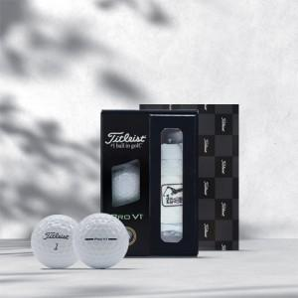

【상세/제작정보】

【인쇄/포장옵션】 | 풀칼라 / 포장지포장

【공급단가】 | 수량 | 24~ | 50~ | 100~ | 300~ | 500~
*VAT별도 | 단가 | 32,760원 | 32,210원 | 31,390원 | 30,840원 | 30,030원

【상품 URL】 | https://dev.easy1.co.kr:443/src/goods_detail.php?gdno=32419

